상품제안서
로이체 고속무선충전거치대(클락) wc-50 | 상품코드: S00071

 |  |  |  |  |  |  | 02-713-8555 | www.synergygift.co.kr
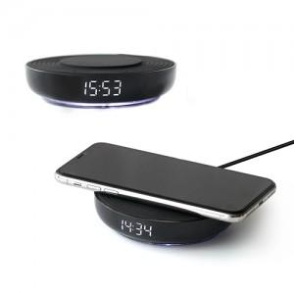

【상세/제작정보】

【인쇄/포장옵션】 | 실크 / 포장지포장

【공급단가】 | 수량 | 30~ | 100~ | 500~ | 1,000~ | 3,000~
*VAT별도 | 단가 | 25,770원 | 24,810원 | 23,860원 | 22,900원 | 22,330원

【상품 URL】 | https://www.synergygift.co.kr:443/src/goods_detail.php?gdno=1299

